12.10(土)
第４８回福岡県U12中部地区バスケットボール選手権大会お弁当注文書

※ 写真はイメージです。材料入荷の都合により内容が一部変更になる場合
があります。
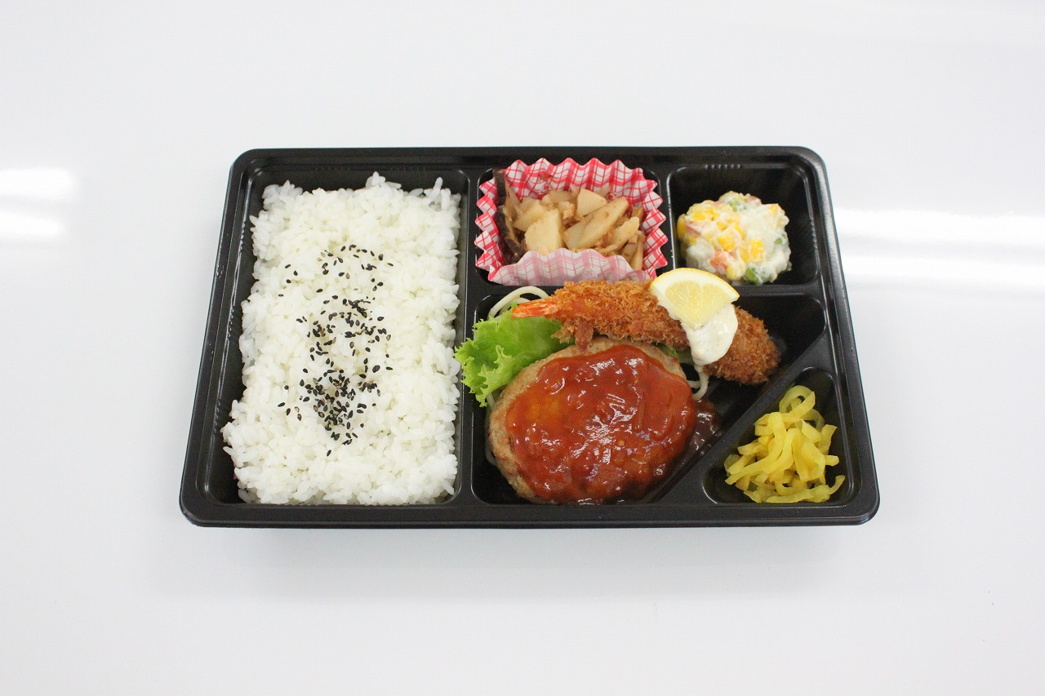
チーム名 |  |  |  | 会場
ご担当者様 |  |  |  | TEL
領収証お宛名
当日連絡先 | 氏名： 携帯番号：

お弁当納品日： |  | （ ）１２月１０日（土） |  |  | （ ）１２月１１日（日）

該当する日程の方を選択してください。１２月１７、１８日分は、１２月１１日以降にお知らせします。
ご注文期限…大変申し訳ありませんが11月30日(水)１５時までにＦＡＸにてお願いいたします
(ご注文個数の変更は12月8日(木)の１３：００までにＦＡＸにてお願いいたします)

 |  |  | 価格（円） | 個数（個） |  | 金額
お弁当 |  |  | 500 |  |  | 0
※お支払いは、各会場で行います。出来るだけお釣りが出ないようご協力をお願いします。
※価格は税込価格です。

Ｔel
092-882-1624
Fax
092-882-1591

お弁当のあじや
（受付時間：平日9：00～14:00） |  |  |  | （受付時間：２４時間対応）
担当： 垣野
当日連絡先 090-9118-6925

